상품제안서
아이리버 탁상용 무선 선풍기 TF-4000L. | 상품코드: F25933

 |  |  |  |  |  |  | 02-412-0044 | www.easy1.co.kr
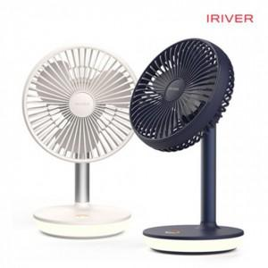

【상세/제작정보】

【인쇄/포장옵션】 | 레이저 / 포장지포장

【공급단가】 | 수량 | 30~ | 50~ | 100~ | 300~ | 500~
*VAT별도 | 단가 | 27,310원 | 26,870원 | 26,220원 | 25,560원 | 25,120원

【상품 URL】 | http://www.easy1.co.kr/src/goods_detail.php?gdno=25933

